2021_07_data
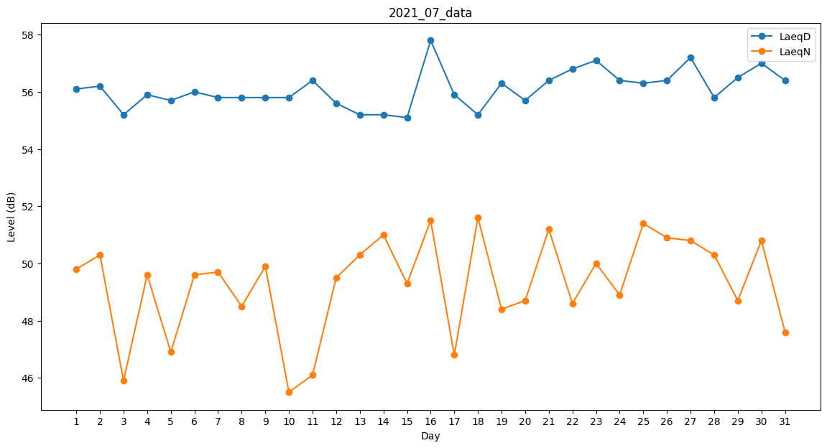
Day | LaeqD | LaeqN
1 | 56.1 | 49.8
2 | 56.2 | 50.3
3 | 55.2 | 45.9
4 | 55.9 | 49.6
5 | 55.7 | 46.9
6 | 56 | 49.6
7 | 55.8 | 49.7
8 | 55.8 | 48.5
9 | 55.8 | 49.9
10 | 55.8 | 45.5
11 | 56.4 | 46.1
12 | 55.6 | 49.5
13 | 55.2 | 50.3
14 | 55.2 | 51
15 | 55.1 | 49.3
16 | 57.8 | 51.5
17 | 55.9 | 46.8
18 | 55.2 | 51.6
19 | 56.3 | 48.4
20 | 55.7 | 48.7
21 | 56.4 | 51.2
22 | 56.8 | 48.6
23 | 57.1 | 50
24 | 56.4 | 48.9
25 | 56.3 | 51.4
26 | 56.4 | 50.9
27 | 57.2 | 50.8
28 | 55.8 | 50.3
29 | 56.5 | 48.7
30 | 57 | 50.8
31 | 56.4 | 47.6

